Sheet2
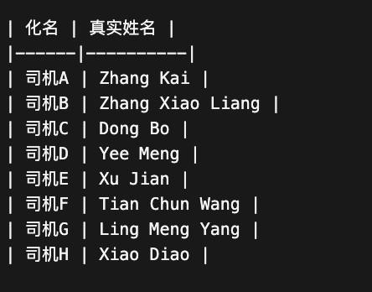
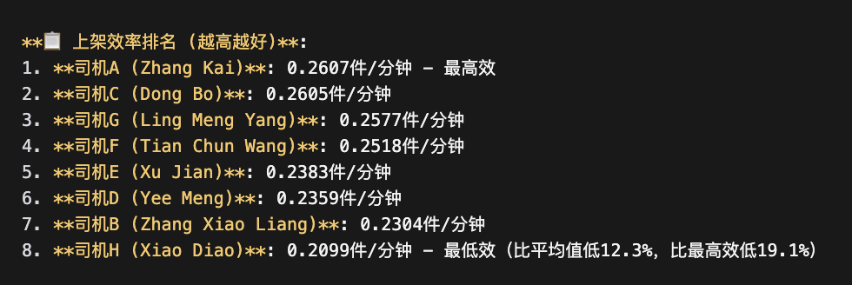
司机 | 平均值项:总上架效率
Zhang Kai | 0.26069463082
Dong Bo | 0.26053305482
Ling Meng Yang | 0.25766151164
Tian Chun Wang | 0.25181622323
Xu Jian | 0.23831114004
Yee Meng | 0.23585930784
Zhang Xiao Liang | 0.23035326554
Xiao Diao | 0.2099016887
总计 | 0.24672281337

